案例
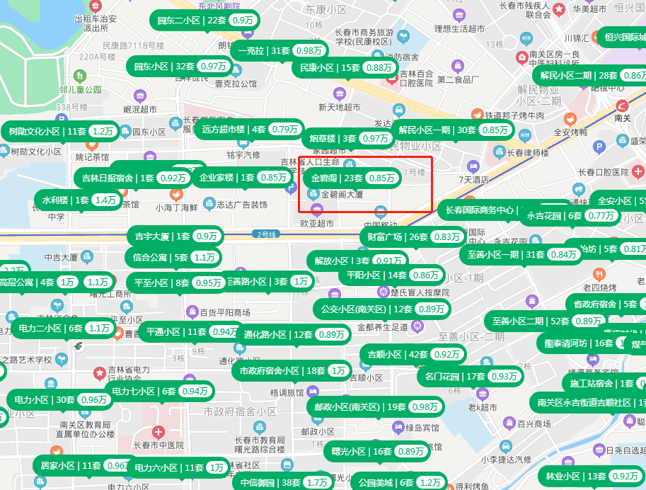

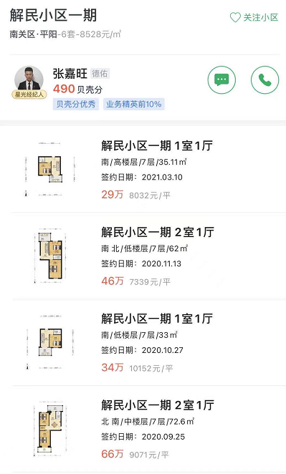

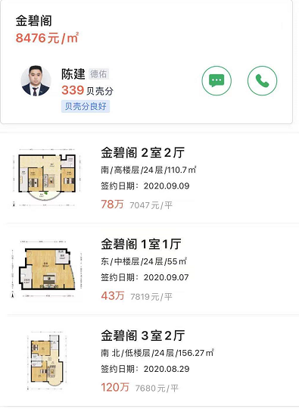
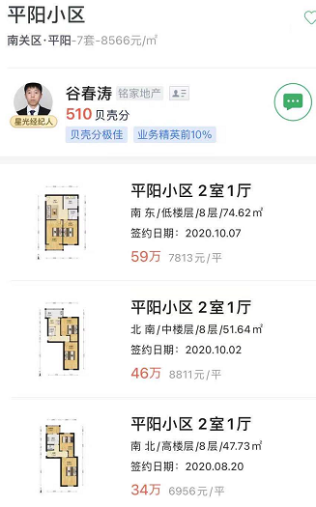

金碧阁 | 2020-09-07 | 7819 | 55 | 24 | 中楼层 | 东
解民小区 | 2021-03-10 | 8032 | 35.11 | 7 | 高楼层 | 南 | 1990 | 31 | 37
平阳小区 | 2020-10-07 | 7813 | 74.62 | 8 | 低楼层 | 东南 | 1990 | 31 | 0.483

租金
1700 | 66 | 0.9
2600 | 84 | 1
2500 | 110 | 0.8
4000 | 160 | 0.8
3000 | 110 | 0.9
3000 | 85 | 1.2
2000 | 67 | 1
2600 | 74 | 1.2
3900 | 117 | 1.1
4000 | 157 | 0.8

